Figure 21.1
21.1 Maîtrise des connaissances et des compétences en français en début de sixième en 2019 (en %)
 | Maîtrise insuffisante | Maîtrise fragile | Maîtrise satisfaisante | Très bonne maîtrise
« Les collèges les plus favorisés » | 1 | 7 | 73 | 19
« Les collèges les moins favorisés » | 5 | 25 | 65 | 5
Privé sous contrat | 1 | 8 | 75 | 17
Public hors EP | 2 | 14 | 73 | 11
REP | 4 | 23 | 67 | 6
REP + | 8 | 29 | 60 | 3
« À l'heure » | 2 | 12 | 74 | 12
En retard | 9 | 42 | 48 | 1
Filles | 1 | 11 | 74 | 13
Garçons | 3 | 18 | 70 | 9
Ensemble | 2 | 14 | 72 | 11

 |  |  |  |  |  | L’état de l’École 2020 © DEPP
Lecture : 72,2 % des élèves de sixième ont une maîtrise satisfaisante des connaissances et des compétences en français.
Champ : France métropolitaine + DROM + Polynésie française et Saint-Pierre-et-Miquelon , public + privé sous contrat.
Source : MENJS-MESRI-DEPP.

 |  | Maîtrise insuffisante | Maîtrise fragile | Maîtrise satisfaisante | Très bonne maîtrise
Niveau social collège | « Les collèges les plus favorisés » | 1 | 7 | 73 | 19

Niveau social collège | « Les collèges les moins favorisés » | 5 | 25 | 65 | 5

Secteur de scolarisation | Privé sous contrat | 1 | 8 | 75 | 17
Secteur de scolarisation | Public hors EP | 2 | 14 | 73 | 11
Secteur de scolarisation | REP | 4 | 23 | 67 | 6
Secteur de scolarisation | REP + | 8 | 29 | 60 | 3

Retard scolaire | « À l'heure » | 2 | 12 | 74 | 12
Retard scolaire | En retard | 9 | 42 | 48 | 1

Sexe | Filles | 1 | 11 | 74 | 13
Sexe | Garçons | 3 | 18 | 70 | 9

Ensemble | Ensemble | 2 | 14 | 72 | 11

 |  | Maîtrise insuffisante | Maîtrise fragile | Maîtrise satisfaisante | Très bonne maîtrise
Niveau social collège | Groupe 1 | 5 | 25 | 65 | 5
Niveau social collège | Groupe 2 | 2 | 17 | 73 | 8
Niveau social collège | Groupe 3 | 2 | 14 | 74 | 10
Niveau social collège | Groupe 4 | 1 | 11 | 75 | 13
Niveau social collège | Groupe 5 | 1 | 7 | 73 | 19

Figure 21.2
21.2 Proportion d'élèves de sixième qui maîtrisent les connaissances et les compétences en français par académie en 2019
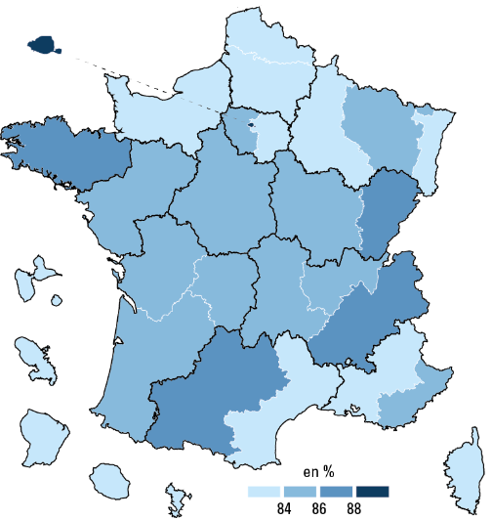

 |  |  | L’état de l’École 2020 © DEPP
 | Ensemble : 83,5 %

Lecture : 88,0 % des élèves dans l'académie de Rennes ont une maîtrise satisfaisante ou très bonne en français.
Champ : France métropolitaine + DROM + Polynésie française et Saint-Pierre-et-Miquelon , public et privé sous contrat.
Source : MENJS-MESRI-DEPP.

 | Académie | % Maîtrise satisfaisante ou très bonne
 | MAYOTTE | 30.5
 | GUYANE | 51.5
 | POLYNESIE FRANCAISE | 65.4
 | GUADELOUPE | 72.1
 | MARTINIQUE | 75.1
 | LA REUNION | 75.3
 | AMIENS | 79.4
 | LILLE | 79.6
 | NORMANDIE | 82.0
 | CRETEIL | 82.2
 | STRASBOURG | 82.5
 | CORSE | 82.9
 | AIX-MARSEILLE | 83.0
 | REIMS | 83.1
 | MONTPELLIER | 83.1
 | POITIERS | 84.1
 | DIJON | 84.3
 | NANCY-METZ | 84.7
 | ORLEANS-TOURS | 85.2
 | LYON | 85.4
 | LIMOGES | 85.5
 | CLERMONT FERRAND | 85.5
 | VERSAILLES | 85.6
 | NANTES | 85.7
 | NICE | 85.8
 | BORDEAUX | 85.9
 | TOULOUSE | 86.1
 | BESANCON | 86.2
 | GRENOBLE | 86.3
 | SAINT-PIERRE-ET-MIQUELON | 86.4
 | RENNES | 88.0
 | PARIS | 90.1
 | France métropolitaine + DROM + Polynésie française + Saint-Pierre-et-Miquelon. | 83.5

Figure 21.3
21.3 Maîtrise des connaissances et des compétences en mathématiques en début de sixième en 2019 (en %)
 | Maîtrise insuffisante | Maîtrise fragile | Maîtrise satisfaisante | Très bonne maîtrise
« Les collèges les plus favorisés » | 1 | 16 | 64 | 19
« Les collèges les moins favorisés » | 6 | 45 | 45 | 4
Privé sous contrat | 1 | 19 | 64 | 15
Public hors EP | 2 | 27 | 60 | 11
REP | 5 | 42 | 48 | 5
REP + | 10 | 51 | 37 | 2
« À l'heure » | 2 | 26 | 61 | 12
En retard | 10 | 61 | 28 | 1
Filles | 2 | 28 | 61 | 9
Garçons | 3 | 28 | 56 | 12
Ensemble | 3 | 28 | 58 | 11

 |  |  |  |  |  | L’état de l’École 2020 © DEPP
Lecture : 58 % des élèves de sixième ont une maîtrise satisfaisante des connaissances et des compétences en mathématiques.
Champ : France métropolitaine + DROM + Polynésie française et Saint-Pierre-et-Miquelon , Public + Privé sous contrat.
Source : MENJS-MESRI-DEPP.

 |  | Maîtrise insuffisante | Maîtrise fragile | Maîtrise satisfaisante | Très bonne maîtrise
Niveau social collège | « Les collèges les plus favorisés » | 1 | 16 | 64 | 19

Niveau social collège | « Les collèges les moins favorisés » | 6 | 45 | 45 | 4

Secteur de scolarisation | Privé sous contrat | 1 | 19 | 64 | 15
Secteur de scolarisation | Public hors EP | 2 | 27 | 60 | 11
Secteur de scolarisation | REP | 5 | 42 | 48 | 5
Secteur de scolarisation | REP + | 10 | 51 | 37 | 2

Retard scolaire | « À l'heure » | 2 | 26 | 61 | 12
Retard scolaire | En retard | 10 | 61 | 28 | 1

Sexe | Filles | 2 | 28 | 61 | 9
Sexe | Garçons | 3 | 28 | 56 | 12

Ensemble | Ensemble | 3 | 28 | 58 | 11

 |  | Maîtrise insuffisante | Maîtrise fragile | Maîtrise satisfaisante | Très bonne maîtrise
Niveau social collège | Groupe 1 | 6 | 45 | 45 | 4
Niveau social collège | Groupe 2 | 3 | 33 | 57 | 7
Niveau social collège | Groupe 3 | 2 | 28 | 61 | 10
Niveau social collège | Groupe 4 | 2 | 24 | 63 | 12
Niveau social collège | Groupe 5 | 1 | 16 | 64 | 19

Figure 21.4
21.4 Proportion d'élèves de sixième qui maîtrisent les connaissances et les compétences en mathématiques par académie en 2019
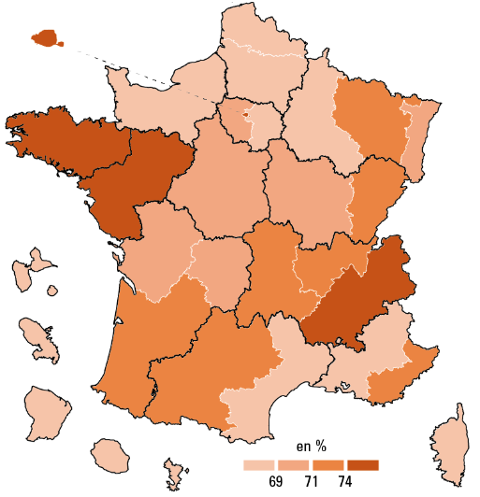

 |  |  | L’état de l’École 2020 © DEPP
 | Ensemble : 69,0 %

Lecture : 75,0 % des élèves dans l'académie de Nantes ont une maîtrise satisfaisante ou très bonne en mathématiques.
Champ : France métropolitaine + DROM + Polynésie française et Saint-Pierre-et-Miquelon , public + privé sous contrat.
Source : MENJS-MESRI-DEPP.

 | Académie | % Maîtrise satisfaisante ou très bonne
 | MAYOTTE | 11.9
 | GUYANE | 30.1
 | POLYNESIE FRANCAISE | 47.5
 | GUADELOUPE | 51.9
 | MARTINIQUE | 53.1
 | LA REUNION | 55.1
 | CORSE | 60.9
 | CRETEIL | 62.5
 | AMIENS | 62.9
 | LILLE | 64.9
 | AIX-MARSEILLE | 65.7
 | REIMS | 66.1
 | NORMANDIE | 67.4
 | MONTPELLIER | 67.9
 | STRASBOURG | 69.5
 | DIJON | 69.7
 | LIMOGES | 69.8
 | ORLEANS-TOURS | 70.1
 | POITIERS | 70.5
 | VERSAILLES | 70.8
 | NICE | 71.2
 | NANCY-METZ | 71.5
 | CLERMONT FERRAND | 71.6
 | LYON | 72.6
 | BESANCON | 72.6
 | BORDEAUX | 72.9
 | TOULOUSE | 73.8
 | GRENOBLE | 74.1
 | NANTES | 75.0
 | RENNES | 76.0
 | PARIS | 78.3
 | SAINT-PIERRE-ET-MIQUELON | 80.0
 | France métropolitaine + DROM + Polynésie française + Saint-Pierre-et-Miquelon. | 69.0

